가방
가방

기본적으로 주어지는 인벤토리, 강화를 통해 확장할 수 있다.

아이템 설명 | 아이템 설명
이름 | 이름
독일군 가방 | 연합군 가방
사진 | 사진
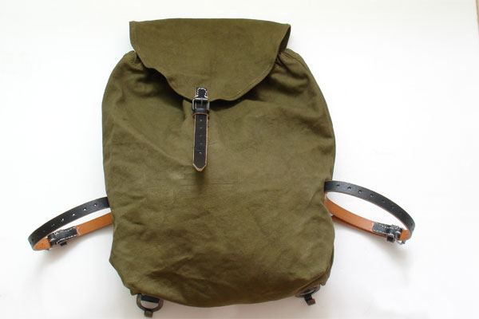 | 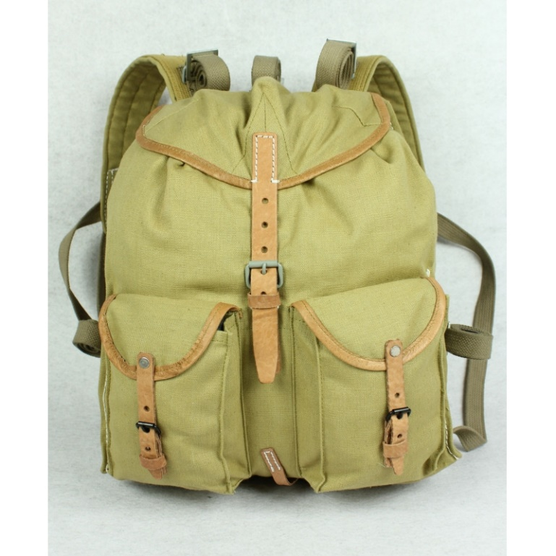

설명 | 설명
독일군이 사용하는 가방으로 보자기 형태를 띤다. -World war 2 German officer | 연합군이 사용하는 가방 보조 주머니가 존재한다. -World War II Soviet Russia

전투복
아이템 설명 | 아이템 설명
이름 | 이름
독일군 전투복 | 연합군 전투복
사진 | 사진
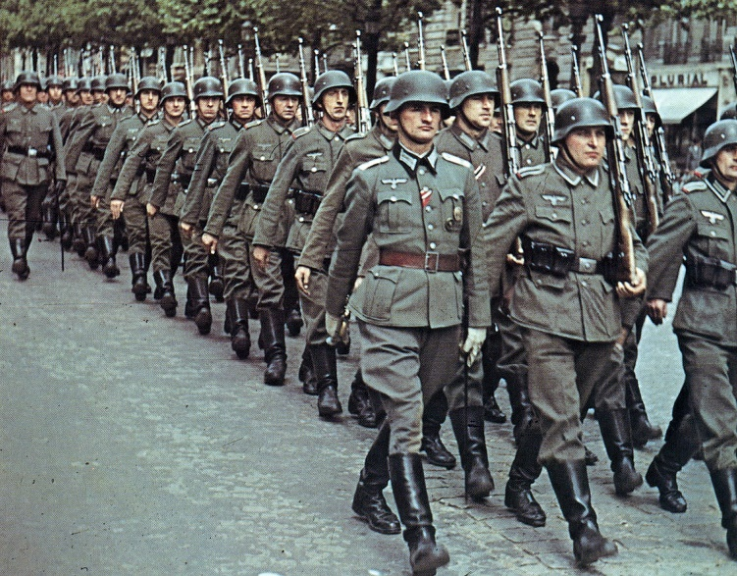 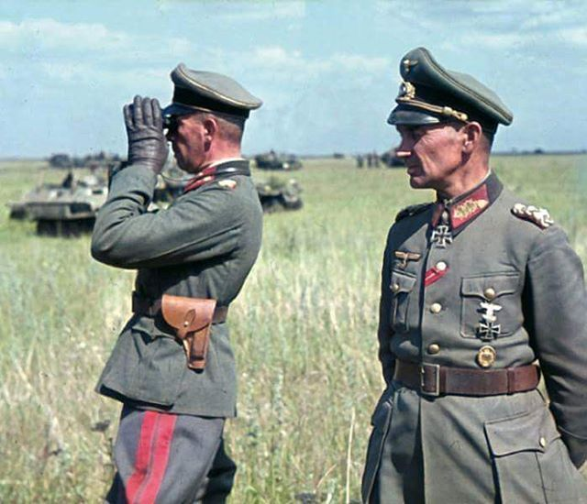 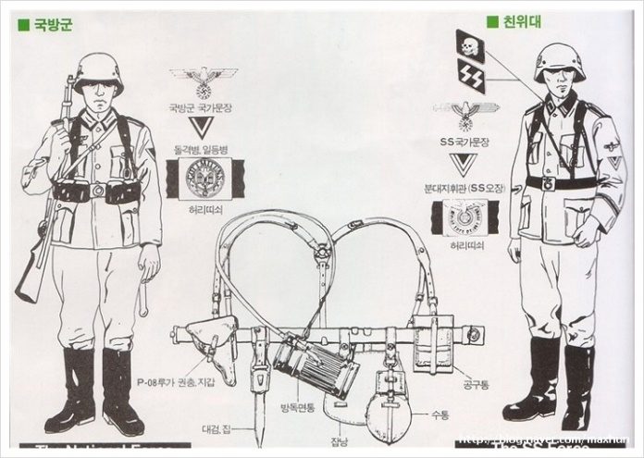 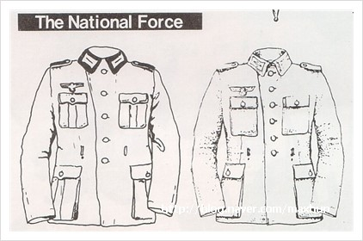 | 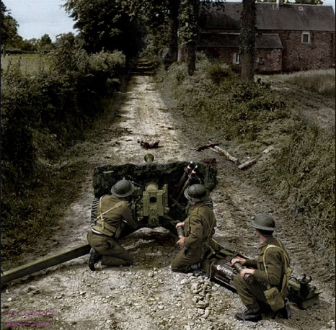 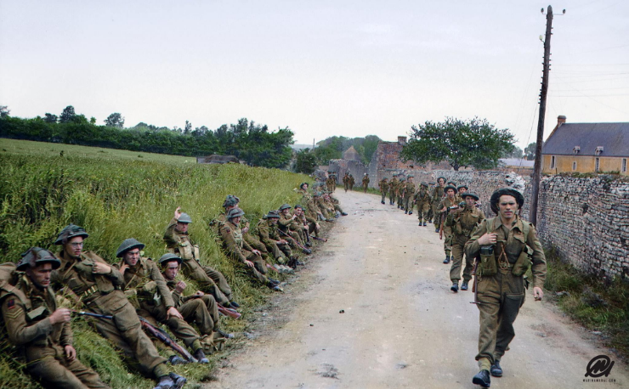

설명 | 설명
다크 그레이색의 품위가 느껴지는 색을 띤다. | 잔디색상을 띠는 전투복

음식
음식 | 아이템 설명 | 아이템 설명
 | 이름 | 이름
오브젝트를 통해 얻을 수 있다. 취식을 하여 허기를 채울 수 있다. | 하드트랙(건빵 비슷) | 통조림
 | 사진 | 사진
 | 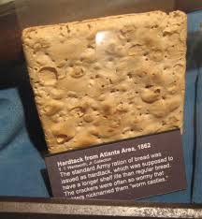 | 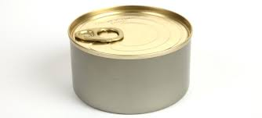

 | 설명 | 설명
 | 허기를 20 채워준다. | 허기를 30 채워준다.

의료 아이템
의료 아이템 | 아이템 설명 | 아이템 설명
 | 이름 | 이름
상처를 치료하는데 쓰인다. 아이템 파밍 을 통해서 얻을 수 있다. | 구급상자 | 붕대
 | 사진 | 사진
 | 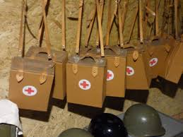 | 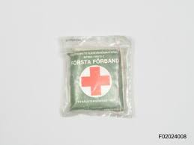

 | 설명 | 설명
 | 체력을 채워준다. | 체력을 채워준다.

총기류
총기

랜덤으로 맵 의 곳곳에 숨겨져 있으며 착용 가능한 레벨이 존재한다.

 | 독일군 | 연합군
 | 아이템 설명 | 아이템 설명
 | 이름 | 이름
 | StG 44 -독일 | M1903 스프링필드 -미국
 | 사진 | 사진
 | 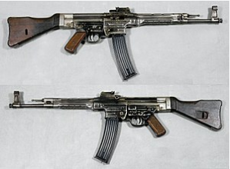

 | 설명 | 설명
 | 7.92x33mm 탄을 사용하는 돌격소총 30발 탄창 | 7.62mm 탄을 이용하는 볼트액션 소총 5발 탄창 단발 장전

 | 이름 | 이름
 | Kar98k | AK-47
 | 사진 | 사진
 | 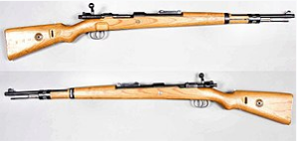

 | 설명 | 설명
 | 7.62 mm 5발 탄창 볼트액션 소총 단발 장전 | 7.62 mm탄 30발 통쇠를 깎아서 몸통을 만들었으며, 이로 인하여 무게가 A형에 비해 무거워지는 결과를 내었다. 개머리판과 총열덮개는 나무로 만들어졌다. 부식을 막기 위해 총열과 약실을 크로뮴으로 도금했다

 | 이름 | 이름
 | MP 40 | 톰슨 기관단총
 | 사진 | 사진
 |  | 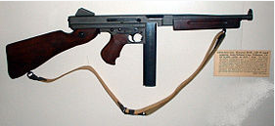
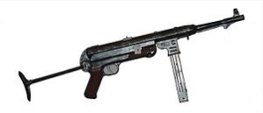

 | 설명 | 설명
 | 32발 탄창 완전 자동으로만 설정되어있지만, 방아쇠를 조정하면 단발로도 쏠 수 있다. | 토미 건(Tommy Gun)이라는 별명 50발들이 드럼탄창도 쓸 수 있도록 고안

 | 이름 | 이름
 | 발터 P38 | 콜트 M1911
 | 사진 | 사진
 | 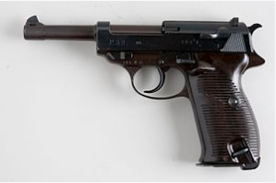 | 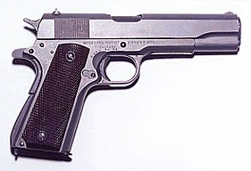

 | 설명 | 설명
 | 독일군 제식 탄환인 9 mm 패러벨럼 탄을 이용 | .45 ACP(약 11 mm) 탄을 쓰는 미국의 군용 권총

 | 이름 | 이름
 | 단검 | 수류탄
 | 사진 | 사진
 | 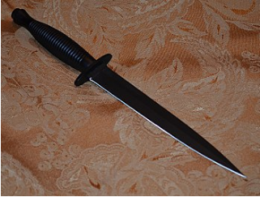 | 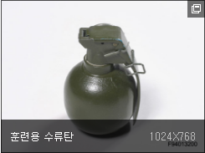

 | 설명 | 설명
 | 길이 10 ~ 30cm 정도의 양날의 짧은 검이다. | 손으로 던지는 근접 전투용 소형 폭탄이다.

